Detail Design Screen Contacting
Default

Mã Số | Item | input/output | Thuộc tính | Giới hạn input | Input số digit | Requied input | Format output | Giá trị khởi tạo | Tab thứ tự đi | Độ rộng có thể | Function | No.Chức năng | Domain Model | Note
l01 | Check | input | bool |  |  |  |  |  | 1
l02 | ID | output | string |  |  |  |  |  | 2 |  |  | 3
l03 | Chức Danh | output | string |  |  |  |  |  | 3
l04 | Vị Trí | output | string |  |  |  |  |  | 4
l05 | Họ và Tên | output | string |  |  |  |  |  | 5
l06 | Số Điện Thoại | output | string |  |  |  |  |  | 6
l07 | Liên Hệ Được ? | input | combobox |  |  |  |  |  | 7
l08 | Thời Gian Phỏng Vấn | input | string |  |  |  |  |  | 8
l09 | Địa Điểm PV | input | combobox |  |  |  |  |  | 9
l10 | Note | output | string |  |  |  |  |  | 10
l11 | Trạng Thái | output | string |  |  |  |  |  | 11
l12 | Điểm Bài Test | output | string |  |  |  |  |  | 12
l13 | Update | input | button |  |  |  |  |  | 13 |  |  | 1
l14 | Update Hàng Loạt | input | button |  |  |  |  |  | 14 |  |  | 2

Detail Design
Bản Thiết Kế Chi Tiết |  |  |  | Chức năng : | Liên Hệ Ứng Viên | Người tạo : | ToanHH |  | Ngày Tạo : | 2023-03-31

 | Function List
 | No | Tên Chức Năng | Giải Thích
 | 1 | Update | Update Ứng Viên hiện tại với nội dung admin đã nhập
 | 2 | Update all | Update tất cả các Ứng Viên được tích check box
 | 3 | View CV | Hiển thị modal View CV Candidate

 | Danh Sách API
 | No | Tên API | Action trên Screen
 | 1 | candidateListbyStatus | Lấy các ứng viên có trạng thái là duyệt CV
 | 2 | candidateupdate | Update thông tin ứng viên theo thông tin admin đã nhập trên bảng
 | 3 | candidate.pathCV | Hiển thị CV của ứng viên khi ấn vào ID

 | Danh Sách API bên ngoài
 | No | Tên API | Action trên Screen

 | Parameter nhận từ Component cha
 | No | Item | Kiểu

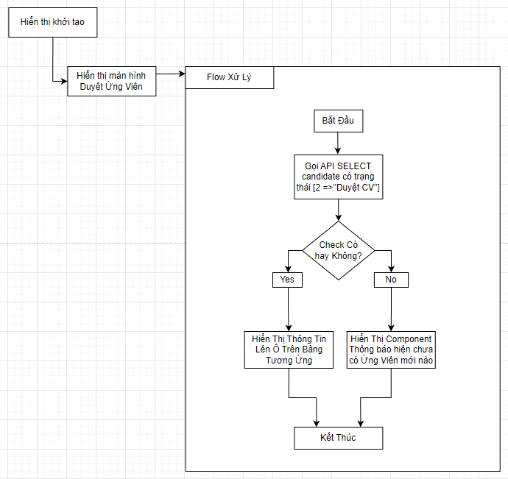

 |  |  |  |  |  |  | API candidateListbyStatus

 |  |  |  |  |  |  | Input
 |  |  |  |  |  |  | No. | Item | Kiểu | Input vào API | Giải thích
 |  |  |  |  |  |  | 1 | candidate.status = 2 | int | candidate.status | trạng thái ứng viên là Duyệt CV để liên hệ mời test

 |  |  |  |  |  |  | Output
 |  |  |  |  |  |  | No. | Item | Kiểu | Output từ API | Giải thích
 |  |  |  |  |  |  | 1 | Status kết quả xử lý | bool | status | status kết quả xử lý được trả về từ API
 |  |  |  |  |  |  | 2 | message lỗi | array | message | Nhóm error message được trả về từ API
 |  |  |  |  |  |  | 3 | candidateList | List<candidate> | candidateList | Danh sách các ứng viên có trạng thái là Duyệt CV

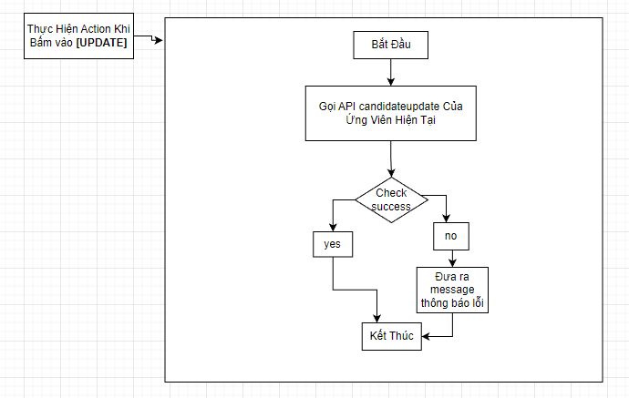

Đã Nếu chọn đã liên hệ được thì update trạng thái sang "Mời Test" Không thì không update
 |  |  |  |  |  |  |  |  | API candidateupdate

 |  |  |  |  |  |  |  |  | Input
 |  |  |  |  |  |  |  |  | No. | Item | Kiểu | Input vào API | Giải thích
 |  |  |  |  |  |  |  |  | 1 | candidateID | string | candidateID | ID của Ứng Viên để thực hiện update

 |  |  |  |  |  |  |  |  | Output
 |  |  |  |  |  |  |  |  | No. | Item | Kiểu | Output từ API | Giải thích
 |  |  |  |  |  |  |  |  | 1 | Status kết quả xử lý | bool | status | status kết quả xử lý được trả về từ API
 |  |  |  |  |  |  |  |  | 2 | message lỗi | array | message | Nhóm error message được trả về từ API

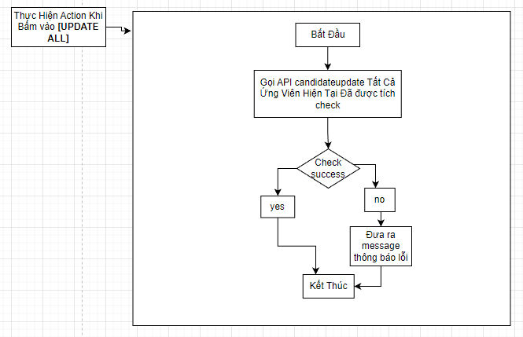

Đã Nếu chọn đã liên hệ được thì update trạng thái sang "Mời Test" Không thì không update
 |  |  |  |  |  |  |  |  | API candidateupdate

 |  |  |  |  |  |  |  |  | Input
 |  |  |  |  |  |  |  |  | No. | Item | Kiểu | Input vào API | Giải thích
 |  |  |  |  |  |  |  |  | 1 | candidateList | List<candidata> | candidateID | ID của Ứng Viên để thực hiện update

 |  |  |  |  |  |  |  |  | Output
 |  |  |  |  |  |  |  |  | No. | Item | Kiểu | Output từ API | Giải thích
 |  |  |  |  |  |  |  |  | 1 | Status kết quả xử lý | bool | status | status kết quả xử lý được trả về từ API
 |  |  |  |  |  |  |  |  | 2 | message lỗi | array | message | Nhóm error message được trả về từ API

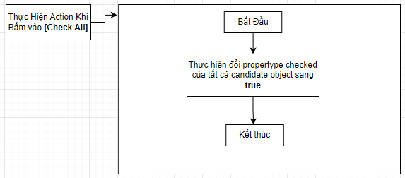

 |  |  |  |  |  |  | API candidate.pathCV

 |  |  |  |  |  | Input
 |  |  |  |  |  | No. | Item | Kiểu | Input vào API | Giải thích
 |  |  |  |  |  | 1 | ID của Ứng Viên in row | string | candidateID | ID của ứng viên hiện tại trên dòng

 |  |  |  |  |  | Output
 |  |  |  |  |  | No. | Item | Kiểu | Output từ API | Giải thích
 |  |  |  |  |  | 1 | Status kết quả xử lý | bool | status | status kết quả xử lý được trả về từ API
 |  |  |  |  |  | 2 | message lỗi | array | message | Nhóm error message được trả về từ API
 |  |  |  |  |  | 3 | candidatepathCV | string | candidatepathCV | pathCV lưu trữ CV của ứng viên

